Layout Screen
Detail Design | Project | ASOFT - ERP.NET | ID Screen | CRMF3002 | Created By | Thị Phượng | Updated By | Thị Phượng
 | Module | ASOFT - CRM | Name Screen | Báo cáo biểu đồ | Created Date | 02/16/2016 | Updated Date | 2016-02-17

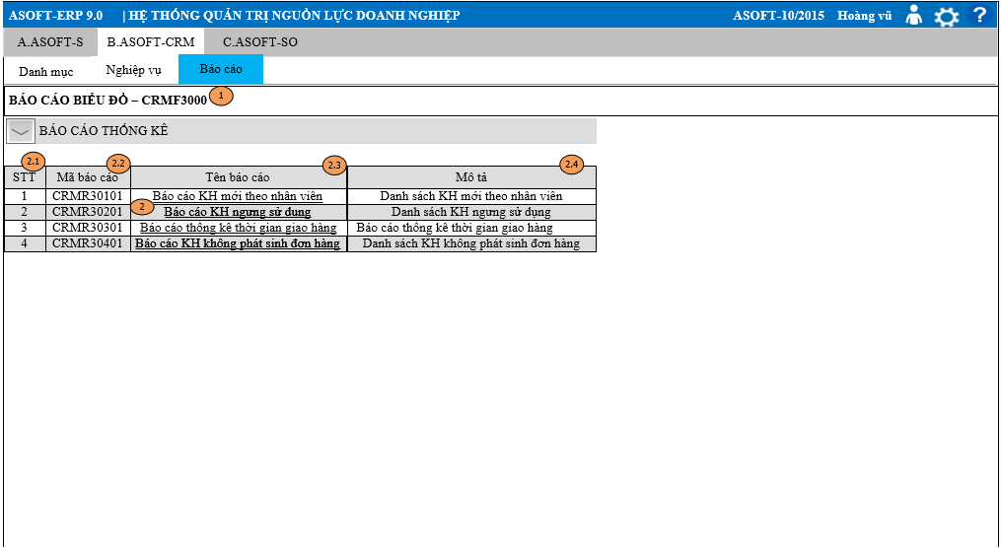
Layout |  |  |  |  |  |  | Overview
 |  |  |  |  |  |  | Sử dụng màn hình này để: Hiển thị tất cả các danh sách báo cáo trong module CRM

 |  |  |  |  |  |  | Flow Screen
 |  |  |  |  |  |  | Login -> Module ASOFT - CRM -> Menu[Báo cáo] -> MenuItem [Báo cáo Biểu đồ_CRMF3000]

